Resultados
Dia da Semana | Volume de Chamadas
Segunda | 150
Terça | 180
Quarta | 120
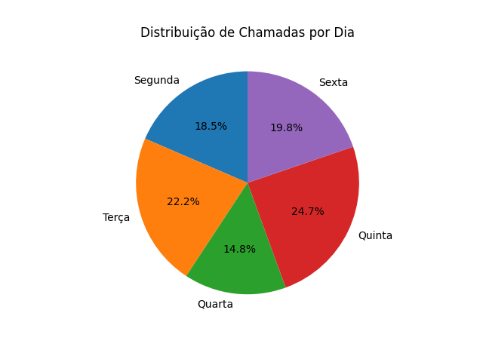
Quinta | 200
Sexta | 160

